Gastos fijos 2018
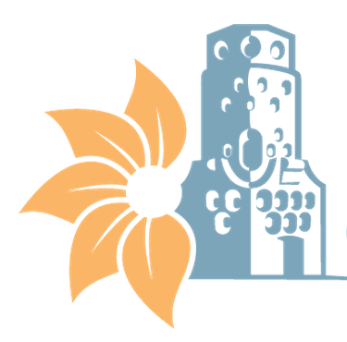

MUNICIPALIDAD DE HEREDIA
GASTOS FIJOS
CON CORTE A AL 31 DE DICIEMBRE 2019

Gastos Fijos Mensuales*
Edificio | Servicio de agua y alcantarillado | Servicio de Electricidad | Servicio de Telecomunicaciones | Total
Edificios administrativos municipales | ₡11,523,249 | ₡34,163,941 | ₡65,546,654 | ₡111,233,844
Centro Cívico por la Paz | ₡4,849,614 | ₡5,900,792 | ₡0 | ₡10,750,406
Plantel Municipal | ₡508,297 | ₡5,286,631 | ₡0 | ₡5,794,928
Cementerios municipales | ₡8,100,000 | ₡3,716,254 | ₡40,122 | ₡11,856,376
Parques y obras de ornato | ₡23,506,673 | ₡4,561,559 | ₡0 | ₡28,068,232
Mercado Municipal y Campo Ferial | ₡8,939,991 | ₡26,371,978 | ₡0 | ₡35,311,969
Seguridad y Vigilancia |  |  | ₡175,487,409 | ₡175,487,409
Complejos Turísticos | ₡1,335,512 | ₡532,414 | ₡110,107 | ₡1,978,033
*Entiendase gastos fijos como los servicios básicos municipales,no se incorpora el pago de servicios mensuales subcontratados del programa de servicios.

